关系图
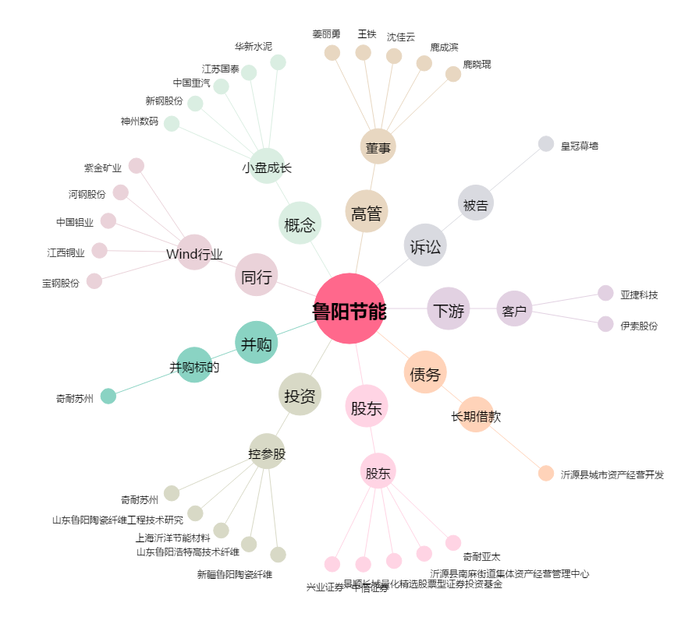
鲁阳节能[002088.SZ] - 关系概览图

